상품제안서
16인치 미니 캐리어 결합백 레디백 (잠금장치) | 상품코드: S42453

 |  |  |  |  |  |  | 02-713-8555 | www.synergygift.co.kr
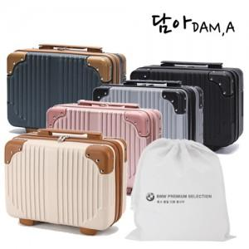

【상세/제작정보】 | <p><span style="font-size: 14pt;">※ 기본 실크인쇄 선택시 본품에 인쇄 됩니다.</span></p>

【인쇄/포장옵션】 | 실크, 부직포실크1도 / 부직포백

【공급단가】 | 수량 | 30~ | 100~ | 300~ | 500~ | 1,000~
*VAT별도 | 단가 | 16,400원 | 15,400원 | 14,800원 | 14,500원 | 14,200원

【상품 URL】 | https://www.synergygift.co.kr:443/src/goods_detail.php?gdno=42453

